Inscripciones
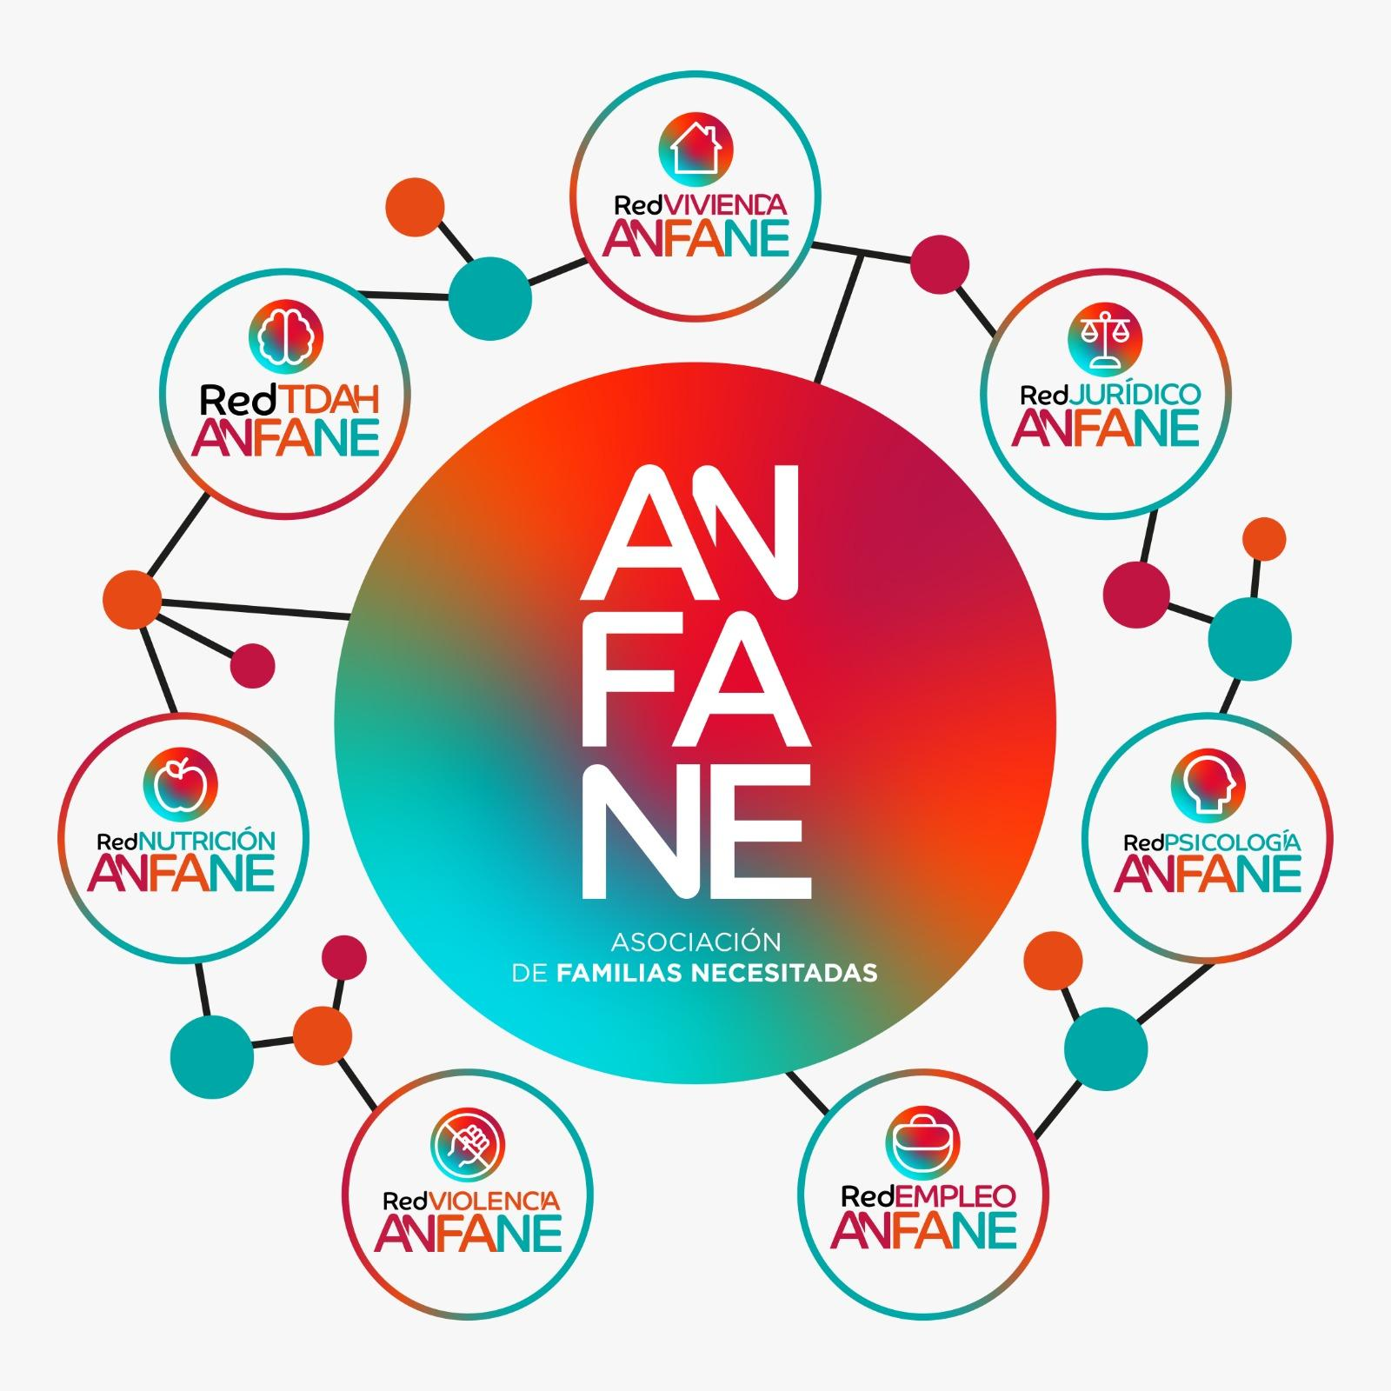
 |  | ANFANE (Asociación de Familias Necesitadas)

 |  | C/ San Acisclo, nº 34 (Local) 14007-CORDOBA

 |  | 957964416 - 625734607 - anfanecordoba@gmail.com

 | I OPEN DE ANDALUCÍA KICKBOXING CIUDAD DE CÓRDOBA ANFANE

PROCEDIMIENTOS PARA LA INSCRIPCION:
A) RELLENAR TODOS LOS CAMPOS CORRECTAMENTE
B) ACOMPAÑAR LA HOJA DE INSCRIPCIÓN JUNTO CON COPIAS DE LOS DNI, DECLARACIONES PATERNAS (MENORES DE 18) Y DECLARACION DE NO EMBARAZO (EN TODAS LAS CATEGORIAS FEMENINAS) Y AUTORIZACION CAPTACIÓN DE IMÁGENES
C) ADJUNTAR TAMBIÉN DE LA COPIA DEL JUSTIFICANTE DEL INGRESO POR LAS INSCRIPCIONES
D) ANTES DE CERRAR LAS INSCRIPCIONES, TRAMITAR LAS LICENCIAS 2026
E) FECHA LIMITE INSCRIPCION VIERNES 6 DE FEBRERO DE 2026.
F) INSCRIPCIONES ENVIARLAS UNICAMENTE A: fullcontactkzs@gmail.com
G) EL PRECIO DE INSCRIPCIÓN ES DE 15€ PARA RING Y 15€ PARA TATAMI (EN TATAMI PUEDES PARTICIPAR EN 2 MODALIDADES MÁXIMO, SIENDO 15€ EL PRECIO PARA AMBAS MODALIDADES)
H) OBLIGATORIO QUE EL COMPETIDOR TENGA MÍNIMO GRADO NARANJA

BENEFICIARIO Nº DE CUENTA | Nº DE CUENTA PARA EL INGRESO DE LAS TASAS DE COMPETIDORES
ANFANE | ES51 2100 3659 0622 0011 8340

TELÉFONO DE INFORMACIÓN Y CONSULTAS
JORGE GARCÍA (CLUB KICKBOXING KAZAMA STYLE) | 647960901

Nº DE COMPETIDORES | 0

EN ESTE CAMPEONATO INTENTAMOS FOMENTAR, INCENTIVAR Y REVITALIZAR EL FULL CONTACT, ES POR ELLO QUE EN ESTA MODALIDAD (EXCLUSIVAMENTE), SE VALORARÁ TÉCNICAMENTE LA LABOR DE LOS COMPETIDORES, ENTREGANDO AL FINALIZAR EL CAMPEONATO UN PREMIO DE 250€ EN METÁLICO Y UN TROFEO ESPECIAL AL COMPETIDOR MASCULINO O FEMENINO MAS TÉCNICO DEL EVENTO. ESTE PREMIO SE ENTREGARÁ POR LA VALORACIÓN ARBITRAR Y POR EL PRESIDENTE DEL CLUB KICKBOXING KAZAMA STYLE, PADRINO DE ESTE EVENTO

Nombre | Apellidos | Categoría | Club | Entrenador titulado

